ГЭСН 06-03-004-13
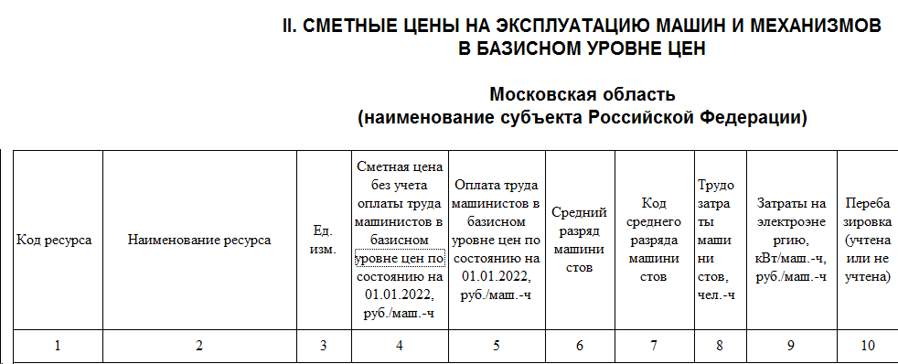
ГЭСН 06-03-004-13 | Установка закладных деталей весом: свыше 20 кг |  | т
Состав работ:
1 | Вырезка и заделка отверстий в опалубке (при необходимости), установка и закрепление закладных деталей.
Ресурсы:
Код | Наименование | К-во | Ед.
1-100-35 | Затраты труда рабочих (Средний разряд - 3,5) | 20 | чел.-ч
2 | Затраты труда машинистов | 0,33 | чел.-ч
91.05.05-015 | Краны на автомобильном ходу, грузоподъемность 16 т | 0,14 | маш.-ч
91.14.02-001 | Автомобили бортовые, грузоподъемность до 5 т | 0,19 | маш.-ч
08.4.01.02 | Детали закладные и накладные | 1 | т

https://fsnb2022.ru/gesn/gesn06-03-004-13.html

№ п/п | Обоснование | Наименование работ и затрат |  | Единица измерения | Количество |  |  | Сметная стоимость, руб.

 |  |  |  |  | на единицу измерения | коэффициенты | всего с учетом коэффициентов | на единицу измерения в базисном уровне цен | индекс | на единицу измерения в текущем уровне цен | коэффициенты | всего в текущем уровне цен
1 | 2 | 3 |  | 4 | 5 | 6 | 7 | 8 | 9 | 10 | 11 | 12
1 | ГЭСН06-03-004-13 | Установка закладных деталей весом: свыше 20 кг |  | т | 1.15032 | 1 | 1.15032
 | Приказ от 30.01.2024 № 55/пр прил.5 табл.1 п.5 | Производство работ осуществляется в стесненных условиях населенных пунктов ОЗП=1,15; ЭМ=1,15 к расх.; ЗПМ=1,15; ТЗ=1,15; ТЗМ=1,15
 | 1 | ОТ(ЗТ) |  | чел.-ч |  |  | 26.45736 |  |  |  |  | 13,948.32
 | 1-100-35 | Средний разряд работы 3,5 |  | чел.-ч | 20 | 1.15 | 26.45736 |  |  | 527.20 |  | 13,948.32
 | 2 | ЭМ |  |  |  |  |  |  |  |  |  | 465.77
 |  | ОТм(ЗТм) |  | чел.-ч |  |  | 0.4365464 |  |  |  |  | 279.30
 | 91.05.05-015 | Краны на автомобильном ходу, грузоподъемность 16 т |  | маш.-ч | 0.14 | 1.15 | 0.1852015 |  |  | 1,663.18 |  | 308.02
 | 4-100-060 | ОТм(Зтм) Средний разряд машинистов 6 |  | чел.-ч | 0.14 | 1.15 | 0.1852015 |  |  | 750.17 |  | 138.93
 | 91.14.02-001 | Автомобили бортовые, грузоподъемность до 5 т |  | маш.-ч | 0.19 | 1.15 | 0.2513449 |  |  | 627.61 |  | 157.75
 | 4-100-040 | ОТм(Зтм) Средний разряд машинистов 4 |  | чел.-ч | 0.19 | 1.15 | 0.2513449 |  |  | 558.46 |  | 140.37
 |  |  |  |  |  |  |  |  |  |  |  | 14,693.39

